Sheet1
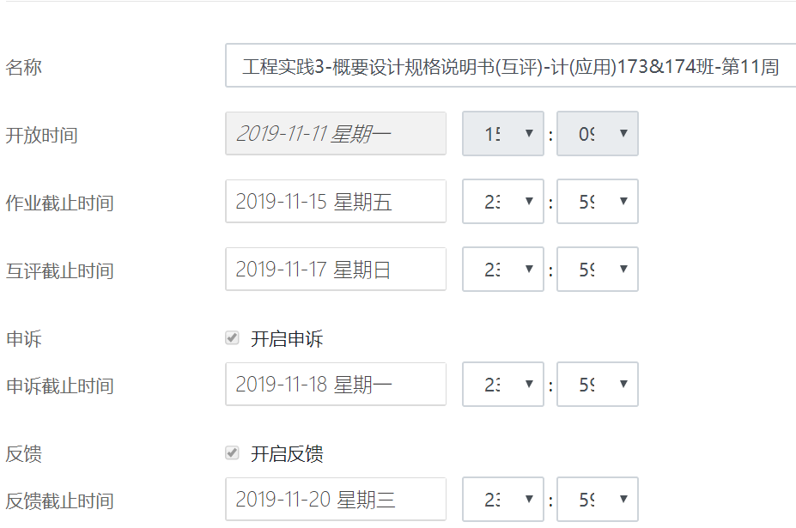
概要设计规格说明书 评分规则
课程：工程实践3
学期：1019-2020第1学期
章节 | 评分项 |  | 分值 | 分值 | 评分说明
1 | 项目概述(6分) | 1.1 | 编制目的 | 2
 |  | 1.1 | 术语和缩略语 | 2
 |  | 1.2 | 参考资料 | 3
2 | 系统设计 | 2.1.1 | 硬件环境 | 4
 |  | 2.1.2 | 软件环境 | 4
 |  | 2.2 | 系统功能结构 | 10
3 | 系统结构设计 | 3.1 | 软件体系结构 | 5
 |  | 3.2 | 模块概述 | 15 | 每个模块5分
4 | 对象设计 | 4.1 | 系统类图 | 10 | 详细类图，至少包含5个类，表明类之间的对应关系。 少于5个类，每个类扣1分，类之间的对应关系扣1分。
 |  | 4.2 | 类设计 | 25 | 每个类设计5分
5 | 界面设计 | 5.1 | 主要界面设计 | 15 | 每个界面3分
 |  | 5.2 | 用户界面与子系统关系 | 5
 | 总计 |  |  | 100
其它评分规则： 1.未提交互评，3个扣15分，单个扣5分。 2.提交报告中出现组号、姓名、学号等信息，或用错模板，扣5分。 3.不按时交报告，不能补交，本次计0分。

